Hoja 1
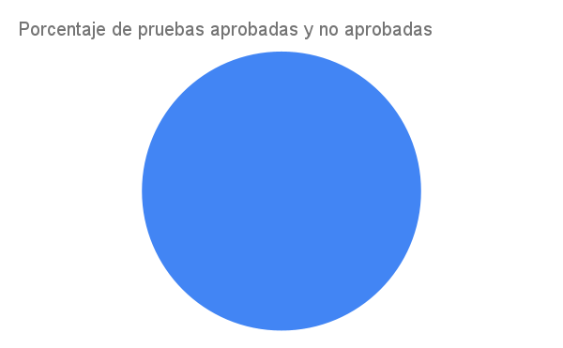
EPICA | HU | CA | CP | APROBO? | N. EJECUCIÓN
E4 | 1 | 1 | 1 | SI | 1
E4 | 1 | 2 | 1 | SI | 1
E4 | 1 | 2 | 2 | SI | 1
E4 | 1 | 3 | 1 | SI | 1
E4 | 2 | 1 | 1 | SI | 1
E4 | 2 | 1 | 2 | SI | 1
E4 | 2 | 2 | 1 | SI | 1
E4 | 2 | 2 | 2 | SI | 1
E4 | 3 | 1 | 1 | SI | 1
E4 | 3 | 2 | 1 | SI | 1
E4 | 3 | 2 | 2 | SI | 1
E4 | 3 | 3 | 1 | SI | 1
E4 | 4 | 1 | 1 | SI | 1
E4 | 4 | 2 | 1 | SI | 1
E4 | 4 | 3 | 1 | SI | 1
E4 | 4 | 3 | 2 | SI | 1

N. CRITICIDAD

EPICA | HU | CA | CP | APROBO? | N. EJECUCIÓN | N. CRITICIDAD
E4 | 1 | 2 | 2 | SI | 1 | 1
E4 | 3 | 2 | 2 | SI | 1 | 3
E4 | 4 | 3 | 2 | SI | 1 | 3

